10 Graf 5.1, 5.2, 5.3
Grafikon 5.1: Vrijednosti obračunskih jedinica OMF-ova kategorije A | Svibanj 2015.
Chart 5.1: Values of category A OMFs' units of account | May 2015
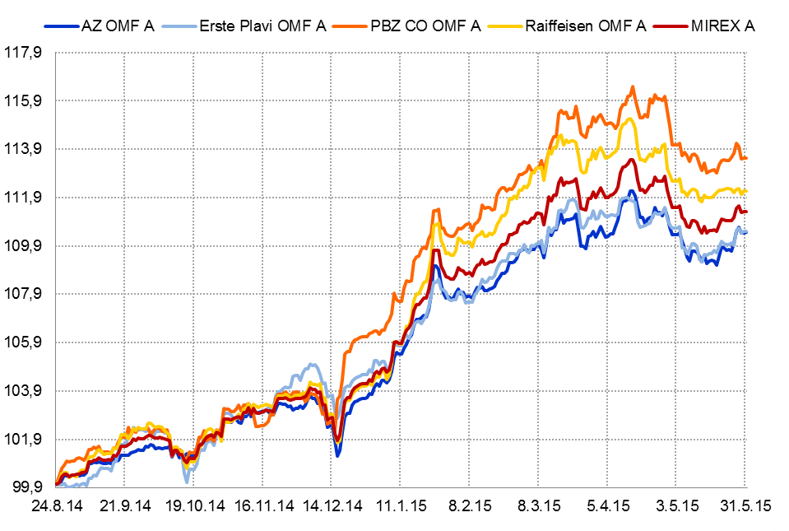

Izvor / Source: HANFA

Grafikon 5.2: Vrijednosti obračunskih jedinica OMF-ova kategorije B
Chart 5.2: Values of category B OMFs' units of account
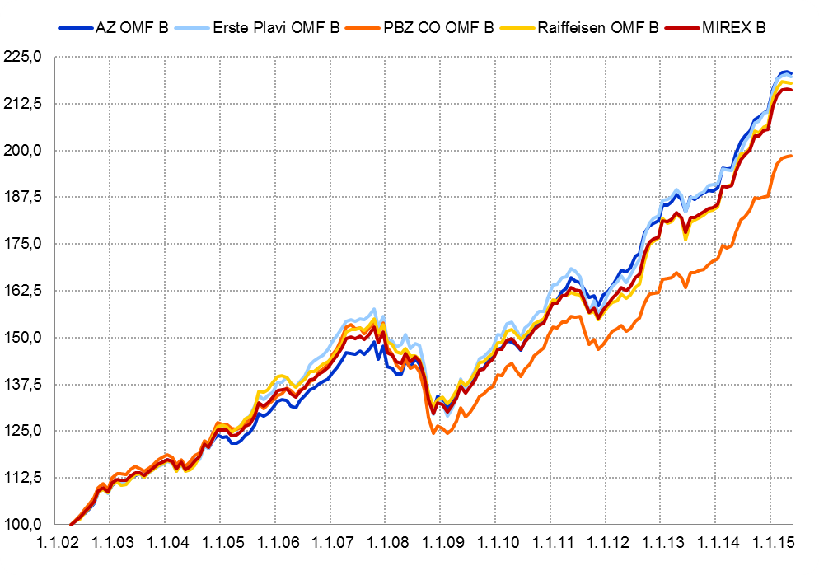

Izvor / Source: HANFA

Grafikon 5.3: Vrijednosti obračunskih jedinica OMF-ova kategorije C
Chart 5.3: Values of category C OMFs' units of account
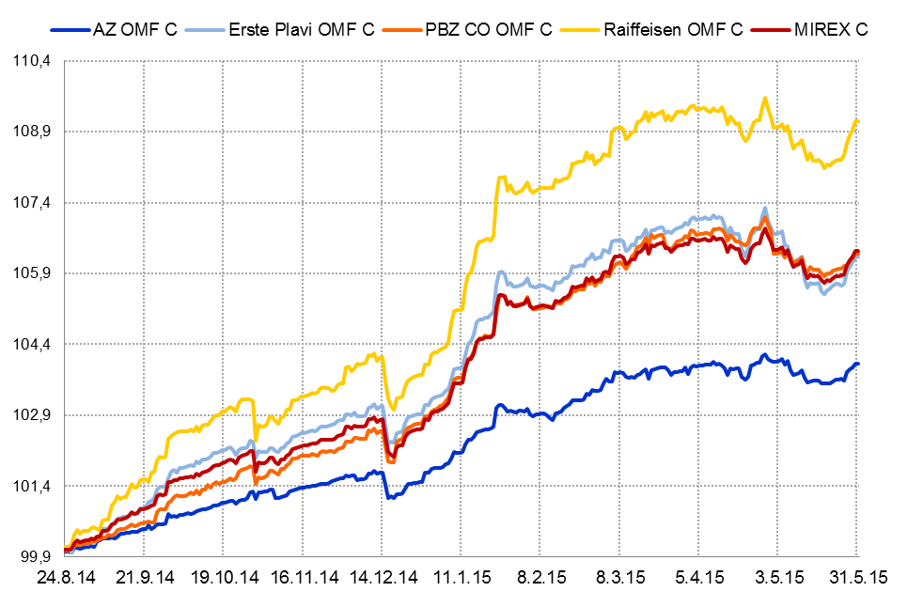

Izvor / Source: HANFA
Sadržaj / Contents
 | stranica / page 10

13 Tablica 14 - Graf 7
Tablica 14: Struktura članova ODMF-a prema dobi i spolu |  |  |  |  |  | KVARTALNI PODACI za: |  |  | OŽUJAK 2015.
Table 14: Open voluntary pension funds members age and sex structure |  |  |  |  |  | QUARTERLY DATA for: |  |  | MARCH 2015

 |  | Ožujak 2015. |  |  | Prosinac 2014. |  | P r o m j e n a / C h a n g e
 |  | March 2015 |  |  | December 2014 |  | Brojčana / In number |  | Relativna Relative
Dob Age | Muškarci Male | Žene Female | Ukupno Total | Muškarci Male | Žene Female | Ukupno Total | Muškarci Male | Žene Female | Ukupno Total
≤ 18 | 891 | 784 | 1,675 | 1,049 | 896 | 1,945 | -158 | -112 | -13.88%
19 - 24 | 4,092 | 2,532 | 6,624 | 4,182 | 2,586 | 6,768 | -90 | -54 | -2.13%
25 - 29 | 12,254 | 8,403 | 20,657 | 12,518 | 8,657 | 21,175 | -264 | -254 | -2.45%
30 - 34 | 17,572 | 13,829 | 31,401 | 17,461 | 13,767 | 31,228 | 111 | 62 | 0.55%
35 - 39 | 18,275 | 15,816 | 34,091 | 17,759 | 15,534 | 33,293 | 516 | 282 | 2.40%
40 - 44 | 16,932 | 16,201 | 33,133 | 16,455 | 15,931 | 32,386 | 477 | 270 | 2.31%
45 - 49 | 15,542 | 17,192 | 32,734 | 16,485 | 18,320 | 34,805 | -943 | -1,128 | -5.95%
50 - 59 | 22,476 | 23,737 | 46,213 | 21,193 | 22,237 | 43,430 | 1,283 | 1,500 | 6.41%
60 - 69 | 7,774 | 7,649 | 15,423 | 6,714 | 6,494 | 13,208 | 1,060 | 1,155 | 16.77%
70 - 84 | 1,125 | 1,447 | 2,572 | 963 | 1201 | 2,164 | 162 | 246 | 18.85%
≥ 85 | 41 | 84 | 125 | 34 | 71 | 105 | 7 | 13 | 19.05%
Ukupno Total | 116,974 | 107,674 | 224,648 | 114,813 | 105,694 | 220,507 | 2,161 | 1,980 | 1.88%
Izvor / Source: DMD-ovi / DMDs

Grafikon 7: Dobna i spolna struktura članova ODMF-a na dan 31. ožujka 2015.
Chart 7: ODMF members age and sex structure as at 31 March 2015

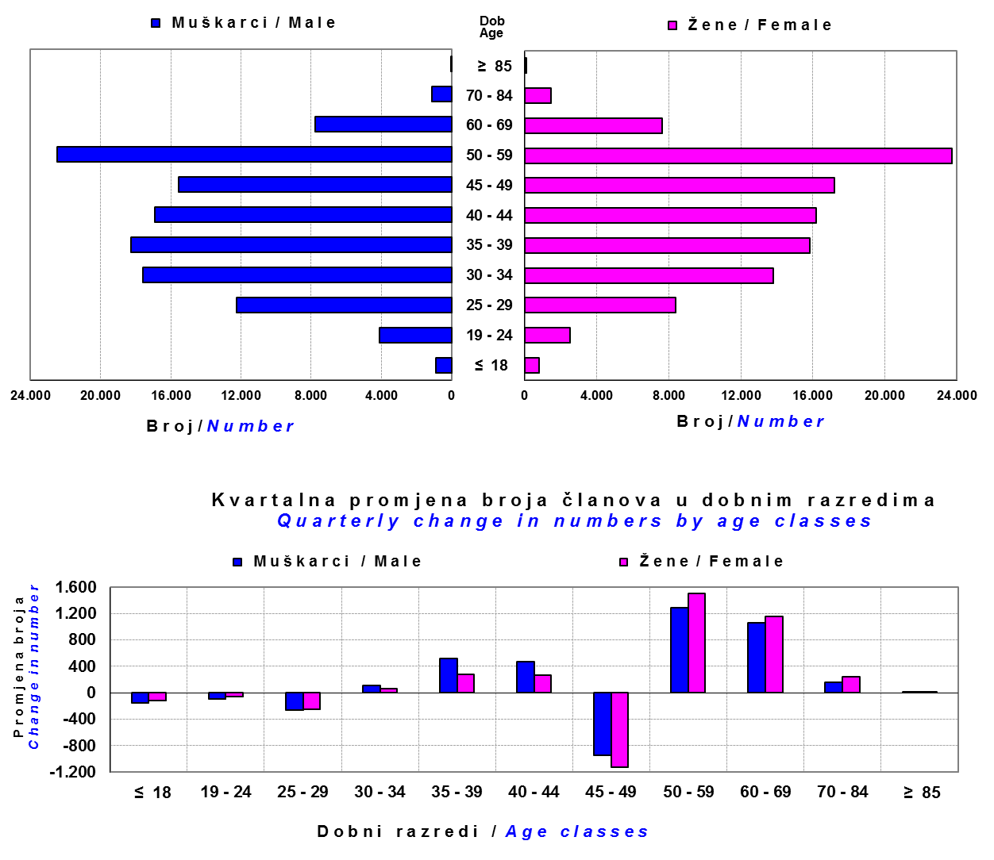

Izvor / Source: DMD-ovi / DMDs

Sadržaj / Contents

 |  |  |  |  |  |  |  |  | stranica/page 13

14 Tablica 15 - Graf 8
Tablica 15: Bruto mirovinski doprinosi uplaćeni ODMF-ovima1) |  |  |  |  | Svibanj 2015.
Table 15: Gross pension contributions paid to ODMFs1) |  |  |  |  | May 2015

 |  |  |  | u tisućama kuna / in thousand HRK
Otvoreni dobrovoljni mirovinski fond Open-end voluntary pension fund | Bruto mirovinski doprinosi / Gross pension contributions
 | Svibanj 2015. | Travanj 2015. | Mjesečna promjena | Sveukupno od početka djelovanja 2) | Prirast ukupnih bruto doprinosa u tekućem mjesecu
 | May 2015 | April 2015 | Monthly change | Grand total since the start of activity 2) | Total net contributions growth in current month
AZ benefit ODMF | 6,054 | 5,336 | 13.46% | 335,018 | 1.84%
AZ profit ODMF | 9,282 | 10,012 | -7.30% | 1,088,306 | 0.86%
Croatia osiguranje ODMF | 1,033 | 989 | 4.46% | 198,939 | 0.52%
Erste Plavi Expert ODMF | 1,062 | 1,089 | -2.46% | 176,898 | 0.60%
Erste Plavi Protect ODMF | 1,648 | 2,063 | -20.11% | 113,967 | 1.47%
Raiffeisen ODMF | 4,918 | 5,898 | -16.62% | 932,371 | 0.53%
Ukupno / Total | 23,997 | 25,388 | -5.48% | 2,845,498 | 0.85%
Izvor / Source: DMD-ovi / DMDs
1) Bruto doprinosi jednaki su ukupno uplaćenim doprinosima članova dobrovoljnih mirovinskih fondova, prije odbitka naknade DMD-ova od uplaćenih doprinosa.
1) Gross contribution is a contribution paid in by a member of a voluntary pension fund which includes DMDs' entry fee.
2) U ukupnim uplatama iskazana su i uplaćena sredstva državnog poticaja.
2) Total net contributions include state subsidies.

Grafikon 8: Mjesečna promjena bruto mirovinskih doprinosa uplaćenih ODMF-ovima |  |  |  |  | Svibanj 2015.
Chart 8: Monthly change of gross pension contributions paid to ODMFs |  |  |  |  | May 2015

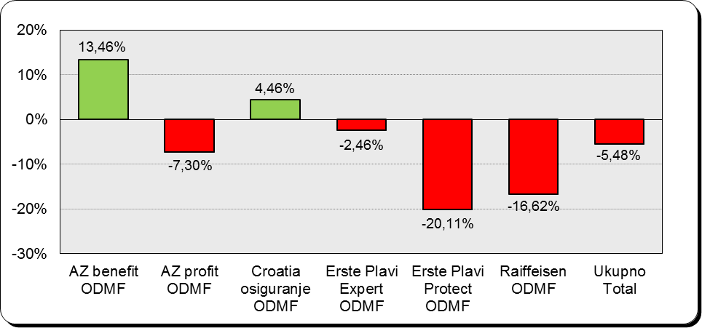

Izvor / Source: DMD-ovi / DMDs

Sadržaj / Contents

 |  |  |  |  | stranica / page 14

15 Tablica 16 - Graf 9,10
Tablica 16: Neto imovina ODMF-ova |  |  |  |  |  | Svibanj 2015.
Table 16: ODMFs' net assets |  |  |  |  |  | May 2015

 |  |  |  |  |  | u tisućama kuna / in thousand HRK
Naziv fonda Fund's name | Neto imovina / Net assets
 | Svibanj 2015. |  | Travanj 2015. |  | Promjena
 | May 2015 |  | April 2015 |  | Change
 | Iznos | Udjel | Iznos | Udjel | U iznosu | Relativna
 | Amount | Share | Amount | Share | Amount | Relative
AZ benefit ODMF | 293,521 | 10.35% | 290,397 | 10.26% | 3,124 | 1.08%
AZ profit ODMF | 1,198,346 | 42.26% | 1,194,359 | 42.19% | 3,987 | 0.33%
Croatia osiguranje ODMF | 165,982 | 5.85% | 167,036 | 5.90% | -1,054 | -0.63%
Erste Plavi Expert ODMF | 179,202 | 6.32% | 179,380 | 6.34% | -178 | -0.10%
Erste Plavi Protect ODMF | 100,294 | 3.54% | 100,151 | 3.54% | 143 | 0.14%
Raiffeisen ODMF | 898,084 | 31.67% | 899,323 | 31.77% | -1,239 | -0.14%
Ukupno / Total | 2,835,430 | 100.00% | 2,830,646 | 100.00% | 4,784 | 0.17%
Izvor /Source: HANFA

Grafikon 9: Udjeli pojedinih ODMF-ova u ukupnoj neto imovini |  |  |  |  |  | Svibanj 2015.
Chart 9: ODMFs' shares in total net assets |  |  |  |  |  | May 2015

Izvor /Source: HANFA

Grafikon 10: Mjesečna promjena neto imovine ODMF-ova |  |  |  |  |  | Svibanj 2015.
Chart 10: ODMFs net assets monthly change |  |  |  |  |  | May 2015
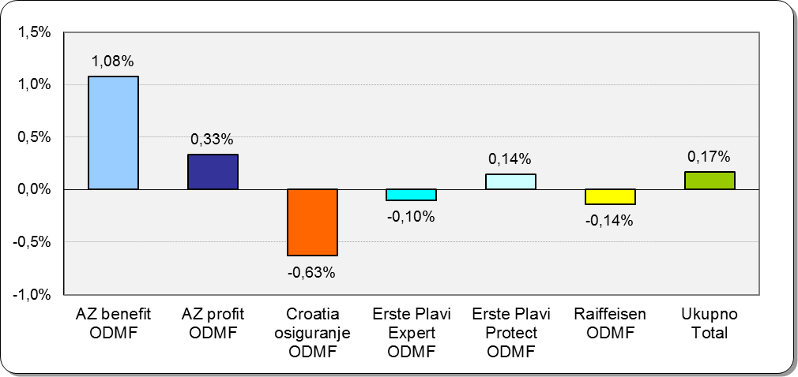

Izvor /Source: HANFA

Sadržaj / Contents
 |  |  |  |  |  | stranica / page 15

19 Tablica 20 - Graf 11
Tablica 20: Struktura članova ZDMF- ova prema dobi i spolu |  |  |  |  |  | KVARTALNI PODACI za: |  |  | OŽUJAK 2015.
Table 20: Closed voluntary pension funds members age and sex structure |  |  |  |  |  | QUARTERLY DATA for: |  |  | MARCH 2015

 |  | Ožujak 2015. |  |  | Prosinac 2014. |  | P r o m j e n a / C h a n g e
 |  | March 2015 |  |  | December 2014 |  | Brojčana / In number |  | Relativna Relative
Dob Age | Muškarci Male | Žene Female | Ukupno Total | Muškarci Male | Žene Female | Ukupno Total | Muškarci Male | Žene Female | Ukupno Total
≤ 18 | 3 | 2 | 5 | 3 | 2 | 5 | 0 | 0 | 0.00%
19 - 24 | 168 | 98 | 266 | 136 | 104 | 240 | 32 | -6 | 10.83%
25 - 29 | 719 | 547 | 1,266 | 728 | 567 | 1,295 | -9 | -20 | -2.24%
30 - 34 | 1,458 | 1,313 | 2,771 | 1,459 | 1,287 | 2,746 | -1 | 26 | 0.91%
35 - 39 | 2,079 | 1,611 | 3,690 | 2,128 | 1,624 | 3,752 | -49 | -13 | -1.65%
40 - 44 | 2,379 | 1,784 | 4,163 | 2,333 | 1,729 | 4,062 | 46 | 55 | 2.49%
45 - 49 | 2,123 | 1,588 | 3,711 | 2,202 | 1,656 | 3,858 | -79 | -68 | -3.81%
50 - 59 | 3,787 | 2,634 | 6,421 | 3,803 | 2,609 | 6,412 | -16 | 25 | 0.14%
60 - 69 | 1,147 | 478 | 1,625 | 1,082 | 407 | 1,489 | 65 | 71 | 9.13%
70 - 84 | 63 | 9 | 72 | 57 | 8 | 65 | 6 | 1 | 10.77%
≥ 85 | 0 | 0 | 0 | 0 | 0 | 0 | 0 | 0 | 0.00%
Ukupno Total | 13,926 | 10,064 | 23,990 | 13,931 | 9,993 | 23,924 | -5 | 71 | 0.28%
Izvor / Source: DMD-ovi / DMDs

Grafikon 11: Dobna i spolna struktura članova ZDMF- ova na dan 31.ožujka 2015.
Chart 11: ZDMF members age and sex structure as at 31 March 2015

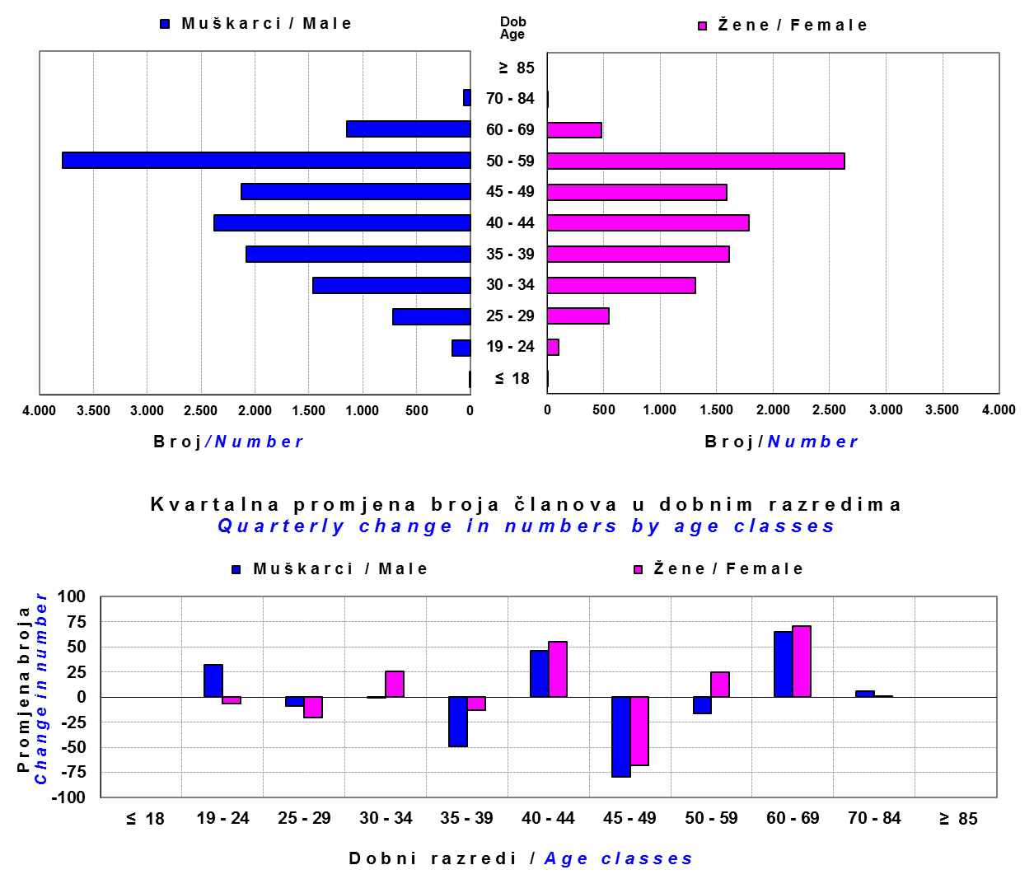

Izvor / Source: DMD-ovi / DMDs

Sadržaj / Contents

 |  |  |  |  |  |  |  |  | stranica / page 19

20 Tablica 21 - Graf 12
Tablica 21 : Cijene udjela i prinosi zatvorenih dobrovoljnih mirovinskih fondova (ZDMF) |  |  |  |  |  |  |  |  | Svibanj 2015.
Table 21 : Unit prices and rates of return of closed-end voluntary pension funds (ZMDFs) |  |  |  |  |  |  |  |  | May 2015

Dobrovoljno mirovinsko društvo Voluntary pension fund management company | Zatvoreni dobrovoljni mirovinski fond Closed-end voluntary pension fund | Cijene udjela ZDMF-ova ZDMFs' unit prices |  | Prinosi ZDMF-ova / ZDMFs' rates of return
 |  | Svibanj 2015. | Travanj 2015. | Svibanj 2015. | Travanj 2015. | Od početka godine | Zadnjih 12 mjesci | Anualiziraniod početka poslovanja | Datum početka poslovanja
 |  | May 2015 | April 2015 | May 2015 | April 2015 | Year-to-date | Year-on-year | Annualized since start of business | First day of business
Allianz ZB DMD | AZ Auto Hrvatska ZDMF | 146.0289 | 146.3281 | -0.20% | 0.37% | 5.29% | 11.71% | 11.70% | 29.12.2011.
Allianz ZB DMD | AZ Dalekovod ZDMF | 242.3413 | 242.7042 | -0.15% | 0.56% | 5.52% | 11.11% | 8.83% | 14.12.2004.
Allianz ZB DMD | AZ Hrvatska kontrola zračne plovidbe ZDMF | 236.3888 | 236.7711 | -0.16% | 0.41% | 5.21% | 10.94% | 8.78% | 14.03.2005.
Allianz ZB DMD | AZ VIP ZDMF | 255.9823 | 256.7020 | -0.28% | 0.50% | 5.30% | 11.19% | 8.73% | 08.03.2004.
Allianz ZB DMD | AZ ZABA ZDMF | 124.1680 | 124.0858 | 0.07% | 0.41% | 5.49% | 12.24% | 8.48% | 02.10.2012.
Allianz ZB DMD | AZ Zagreb ZDMF | 188.7256 | 189.2644 | -0.28% | 0.46% | 5.36% | 11.66% | 10.03% | 09.10.2008.
Croatia osiguranje DMD | CROATIA OSIGURANJE ZDMF | 133.7835 | 134.7498 | -0.72% | 0.61% | 3.95% | 8.36% | 3.05% | 20.09.2005.
Croatia osiguranje DMD | ZDMF AUTOCESTA RIJEKA - ZAGREB | 123.4020 | 124.4266 | -0.82% | 0.38% | 3.63% | 8.43% | 7.27% | 01.06.2012.
Croatia osiguranje DMD | ZDMF HAC | 154.5863 | 155.6125 | -0.66% | 0.39% | 3.87% | 8.56% | 6.43% | 03.06.2008.
...
Grafikon 12: Mjesečni prinosi ZDMF-ova |  |  |  |  |  |  |  |  | Svibanj 2015.
Chart 12: ZDMF monthly rates of return |  |  |  |  |  |  |  |  | May 2015

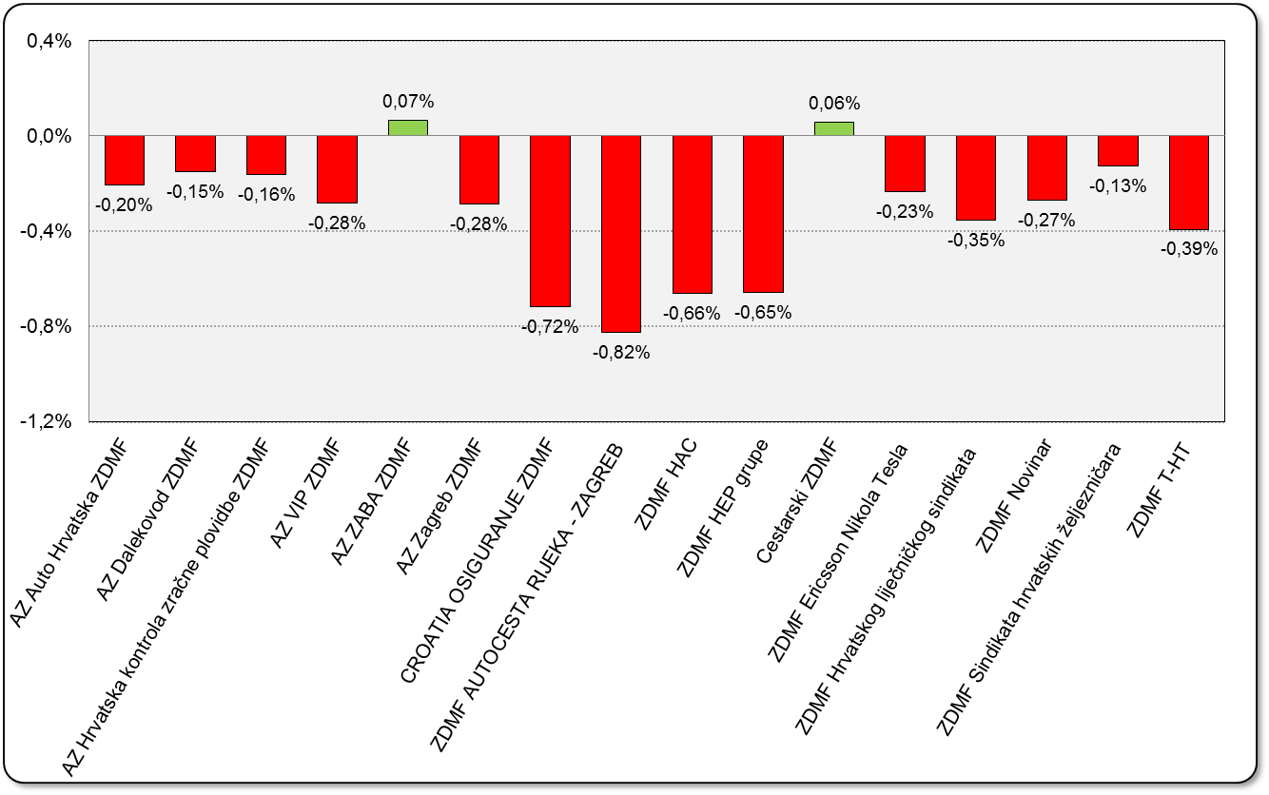

Izvor / Source: HANFA

Sadržaj / Contents

 |  |  |  |  |  |  |  |  | stranica / page 20

21 Tablica 22,23 - Graf 13,14
II. Dio: Mirovinska osiguravajuća društva
Section II: Pension Insurance Companies

A / OBVEZNO MIROVINSKO OSIGURANJE
A / MANDATORY PENSION INSURANCE

Tablica 22: Broj korisnika i broj ugovora po godinama |  |  | Grafikon 13: Broj korisnika i broj ugovora po godinama
Table 22: Number of pensioners and contracts per year |  |  | Chart 13: Number of pensioners and contracts per year

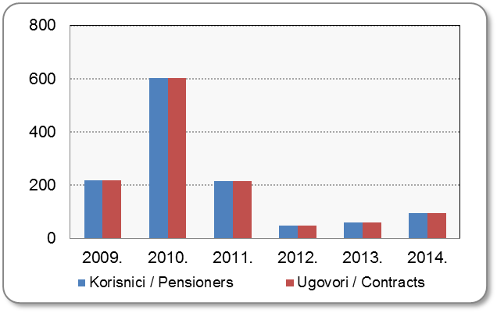
Godina Year | Korisnici Pensioners | Ugovori Contracts
2009. | 218 | 218
2010. | 602 | 602
2011. | 214* | 214
2012. | 49 | 49
2013. | 59 | 59
2014. | 96 | 95
Izvor / Source: HANFA

 |  |  | Izvor / Source: HANFA

Tablica 23: Broj korisnika i broj ugovora u zadnjih godinu dana |  |  | Grafikon 14: Broj korisnika i broj ugovora u zadnjih godinu dana | Kvartalni podaci Quarterly data
Table 23: Number of pensioners and contracts over the past year |  |  | Chart 14: Number of pensioners and contracts over the past year

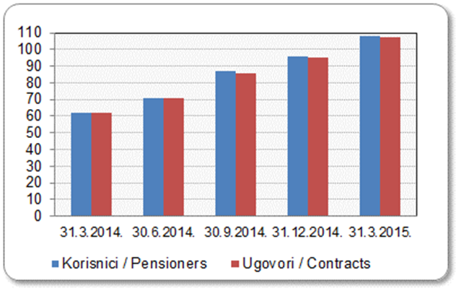
Mjesec Month | Korisnici Pensioners | Ugovori Contracts
31.3.2014. | 62 | 62
30.6.2014. | 71 | 71
30.9.2014. | 87 | 86
31.12.2014. | 96 | 95
31.3.2015. | 108 | 107
Izvor / Source: HANFA

 |  |  | Izvor / Source: HANFA

*Dopunama Zakona o mirovinskim osiguravajućim društvima i isplati mirovina na temelju individualne kapitalizirane štednje („Narodne novine“ br. 114/11), a u smislu odredbi članka 103.a stavka 1. korisnicima mirovina, koji su na svoj zahtjev pristupili obveznom mirovinskom osiguranju na temelju individualne kapitalizirane štednje, omogućeno je da im se odredi i isplaćuje mirovina kao da su bili osigurani samo u obveznom mirovinskom osiguranju na temelju generacijske solidarnosti, uz uvjet da korisnik mirovine zahtjev za određivanje mirovine prema ovome članku podnese osiguravajućem društvu u roku od 90 dana od dana stupanja na snagu ovoga zakona.

*Amendments to the Act on Pension Insurance Companies and Payment of Pension Annuities Based on Individual Capitalised Savings (Official Gazette 114/11), namely Article 103a, paragraph 1, enabled pension beneficiaries who have joined the mandatory pension scheme based on individual capitalised savings at their own request to have their pension annuities determined and paid under the same terms as if they had been insured only within the mandatory pension scheme based on solidarity between generations, provided that the pension beneficiary submits the application for determination of the pension (in accordance with that Article) to the pension insurance company within 90 days from the entry into force of the said Act.
Sadržaj / Contents
 |  |  |  |  | stranica / page 21

22 Tablica 24,25 - Graf 15,16
B / DOBROVOLJNO MIROVINSKO OSIGURANJE
B / VOLUNTARY PENSION INSURANCE

Tablica 24: Broj korisnika i broj ugovora po godinama |  |  | Grafikon 15: Broj korisnika i broj ugovora po godinama
Table 24: Number of pensioners and contracts per year |  |  | Chart 15: Number of pensioners and contracts per year

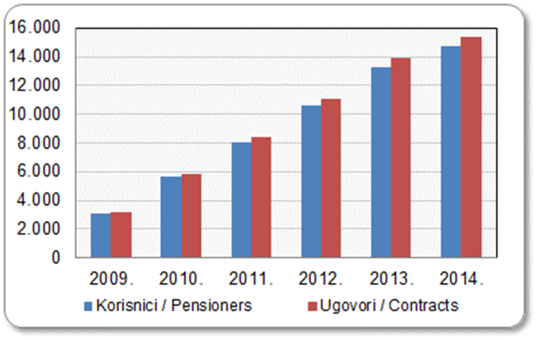
Godina Year | Korisnici Pensioners | Ugovori Contracts
2009. | 3,106 | 3,224
2010. | 5,641 | 5,877
2011. | 8,027 | 8,367
2012. | 10,639 | 11,091
2013. | 13,311 | 13,874
2014. | 14,706 | 15,335
Izvor / Source: HANFA

 |  |  | Izvor / Source: HANFA

Tablica 25: Broj korisnika i broj ugovora u zadnjih godinu dana |  |  | Grafikon 16: Broj korisnika i broj ugovora u zadnjih godinu dana | Kvartalni podaci Quarterly data
Table 25: Number of pensioners and contracts over the past year |  |  | Chart 16: Number of pensioners and contracts over the past year

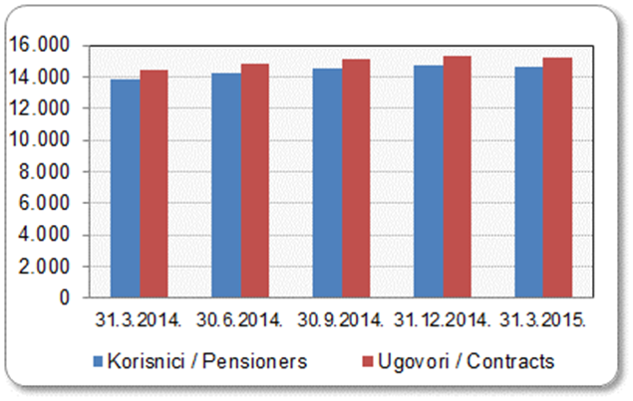
Mjesec Month | Korisnici Pensioners | Ugovori Contracts
31.3.2014. | 13,874 | 14,462
30.6.2014. | 14,220 | 14,820
30.9.2014. | 14,494 | 15,107
31.12.2014. | 14,706 | 15,335
31.3.2015. | 14,630 | 15,252
Izvor / Source: HANFA

 |  |  | Izvor / Source: HANFA

Sadržaj / Contents
...

24 Tablica 27 - Graf 17
...
 | u tisućama kuna / in thousand HRK
23 | Životna osiguranja kod kojih osiguranik na sebe preuzima investicijski rizik Assurance/insurance linked with units of investment funds - unit-linked | 41,019 | 110,288 | 2,493 | 49,585
24 | Tontine Tontine | - | - | - | -
25 | Osiguranje s kapitalizacijom isplate Assurance with paid-up sum assured | - | - | - | -
 | UKUPNO (neživotna osiguranja, vrste 01 - 18) TOTAL (non-life insurance, lines 01 -18) | 3,222,233 | 2,767,435 | 841,461 | 1,140,716
 | UKUPNO (životna osiguranja, vrste 19 - 25) TOTAL (life assurance 19 - 25) | 1,494,560 | 1,333,135 | 23,095 | 670,483
 | UKUPNO / TOTAL | 4,716,793 | 4,100,570 | 864,556 | 1,811,199
Izvor / Source: HANFA

Grafikon 17: Udio bruto zaračunate premije po vrstama osiguranja
Chart 17: Gross Written Premium by Line of Insurance
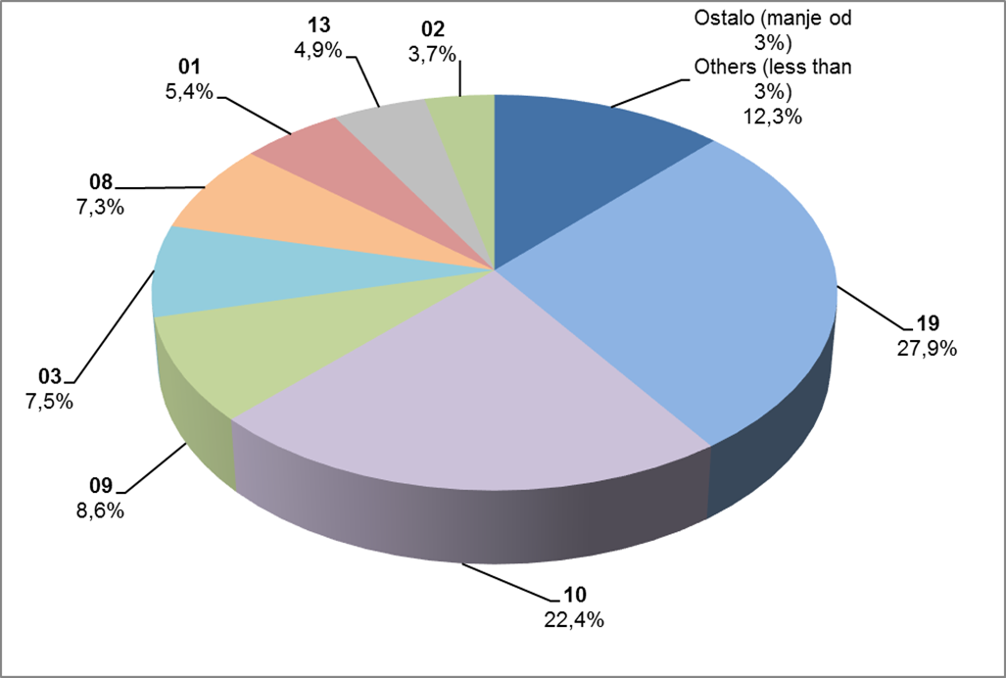

Izvor / Source: HANFA

Sadržaj / Contents
...

25 Graf 18
Grafikon 18: Udio zaračunate bruto premije i likvidiranih šteta po društvima za osiguranje po vrstama osiguranja za period od 1. siječnja do 31. svibnja 2015.
Chart 18: Share of written premium and claims settled per line of insurances for the period 1 January - 31 May 2015

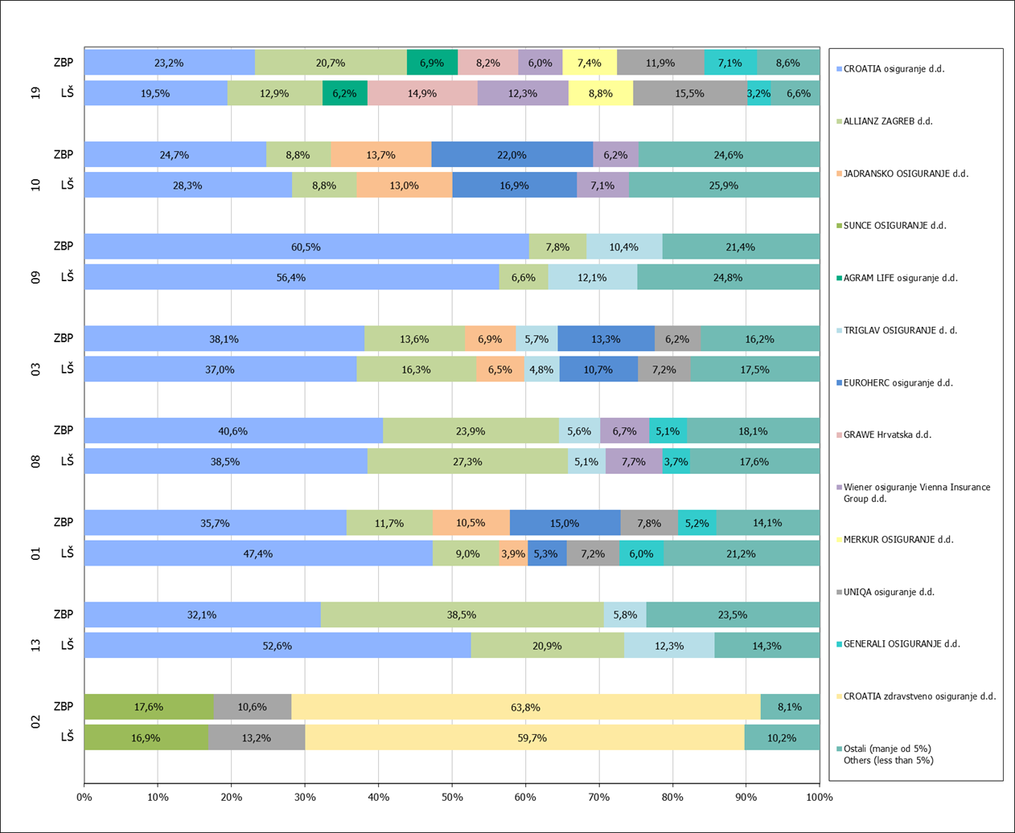

Izvor / Source: HANFA

Napomena: Grafikon prikazuje društva za osiguranje sa zaračunatom bruto premijom većom od 5% ukupne zaračunate bruto premije u promatranoj vrsti osiguranja.
Grafikon prikazuje samo vrste osiguranja sa zaračunatom bruto premijom većom od 3% ukupne zaračunate bruto premije tržišta osiguranja u RH.
Kratice ZBP i LŠ redom predstavljaju zaračunatu bruto premijiu i likvidirane štete

Note:The chart represents insurance companies with written premium greater then 5% of total written premium of the presented line of insurance.
Chart represents lines of insurance with written premium greater then 3% of total written premium of Croatian insurance market.
Abbreviations ZBP and LŠ stands for written premium and claims settled respectively.
...

32 Tablica 44,45,46-Graf 19,20
...
Izvor / Source: HANFA

Grafikon 20: Godišnja promjena vrijednosti aktivnih ugovora na dan 31. ožujkaa 2015.
Chart 20: Annual change in value of active contracts as at 31 March 2015
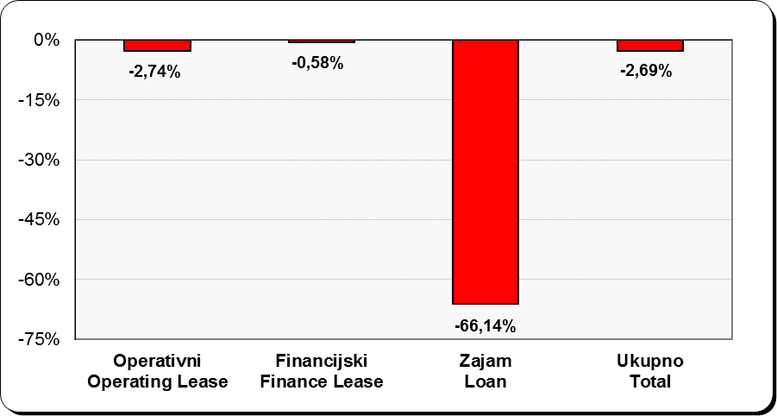

Izvor / Source: HANFA

Sadržaj / Contents
...

